상품제안서
캔버스 에코 숄더백 [BG101] | 상품코드: F15819

 |  |  |  |  |  |  | 02-412-0044 | www.easy1.co.kr
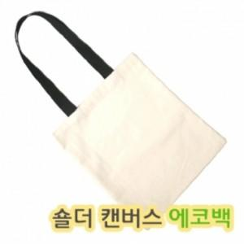

【상세/제작정보】

【인쇄/포장옵션】 | 실크 / OPP(비닐)

【공급단가】 | 수량 | 100~ | 300~ | 500~ | 1,000~ | 2,000~
*VAT별도 | 단가 | 1,890원 | 1,930원 | 1,890원 | 1,820원 | 1,750원

【상품 URL】 | http://www.easy1.co.kr/src/goods_detail.php?gdno=15819

